フォーマット_導入設備の設置予定場所
・ 既存設備の設置場所と、導入設備の設置予定場所が異なる場合に、導入設備の設置予定場所写真を取り込む台紙です。
・ ファイリングする際は、既存設備写真の後ろにまとめて綴じ込んでください。
【台紙】 |  |  |  |  | 申請書番号 | ＳＳ-

◆導入設備の設置予定場所写真 |  |  |  |  | 設備区分

 |  | ・導入設備の設置場所が既存設備と異なる場合は、導入設備の設置予定場所の写真を以下に貼付けること。
 |  | ・ポータルから出力した「既存設備写真提出一覧」より該当する設備のNo．、製品名、型番を下記に転記すること。
 |  | ・見積書を参照の上、貼付写真の場所へ導入する設備の製品名、型番を記載すること。
 |  | ・撮影位置図面を参照し、貼付ける写真の撮影位置を転記すること。
 | No. |  |  | 既存設備 製品名 | 既存設備 型番
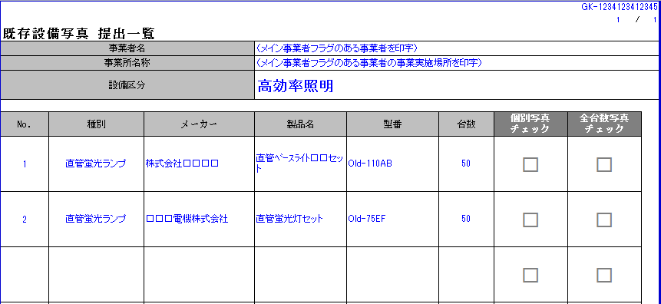
※ポータルから出力した「既存設備写真 提出一覧」の
No．、製品名、型番と一致させてください。
※ポータルから出力した「既存設備写真 提出一覧」の
No．、製品名、型番と一致させてください。
 |  |  |  | 導入設備 製品名 | 導入設備 型番

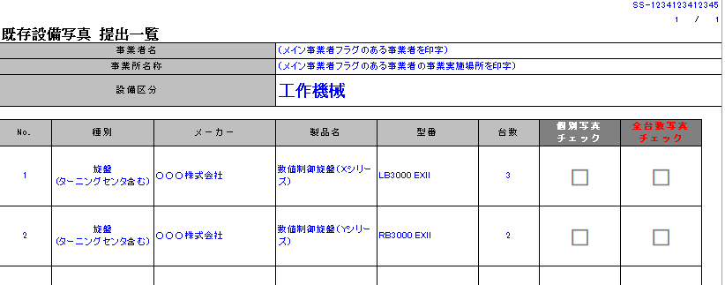
 | 撮影位置 |  | 【既存設備の設置場所が、導入設備の場所と異なる場合】 導入設備の設置予定場所の写真を貼付 【作成方法】 ・撮影した写真の画像データをPCに取り込み、本台紙に貼付ける ↓ ・撮影位置図面に記載した「撮影位置」を左の枠に記載する

 | No. |  |  | 既存設備 製品名 | 既存設備 型番
 |  |  |  | 導入設備 製品名 | 導入設備 型番

 | 撮影位置 |  | 【既存設備の設置場所が、導入設備の場所と異なる場合】 導入設備の設置予定場所の写真を貼付 【作成方法】 ・撮影した写真の画像データをPCに取り込み、本台紙に貼付ける ↓ ・撮影位置図面に記載した「撮影位置」を左の枠に記載する

